RUNNING
NO. | IMAGE | PRODUCT NAME | VOL. | Q'ty | SUPPLY PRICE (-VAT) | BOX INFO |  |  |  |  | BARCODE | REMARK
 |  |  |  |  |  | W (cm) | D (cm) | H (cm) | CBM | WHEIGHT(kg)
1 |  | 예지후 자명 3종 YEZIHU SKIN CARE SET (3PCS) | 150ml * 2 +30ml * 2 50g * 1 | 12 | 15,000 | 40.0 | 40.0 | 25.0 | 0.040 | 16.00 | 8809180015673
2 |  | 예지후 자명 스킨토너 YEZIHU SKIN TONER | 150ml | 50 | 4,000 | 53.0 | 40.0 | 20.0 | 0.042 | 22.10 | 8809180015390
3 |  | 예지후 자명 로션 YEZIHU LOTION | 150ml | 50 | 4,000 | 53.0 | 40.0 | 20.0 | 0.042 | 22.10 | 8809180015406
4 |  | 예지후 자명 크림 YEZIHU CREAM | 50g | 100 | 4,000 | 62.0 | 32.0 | 15.0 | 0.030 | 20.00 | 8809180015413
5 |  | 예지후 자명 에센스 YEZIHU ESSENCE | 50ml (+40ml) | 70 | 4,000 | 44.0 | 42.0 | 18.0 | 0.033 | 15.50 | 8809180015420
6 |  | 예지후 자명 아이크림 YEZIHU EYE CREAM | 30g | 100 | 4,000 | 57.0 | 31.0 | 13.0 | 0.023 | 13.50 | 8809180015437
7 | 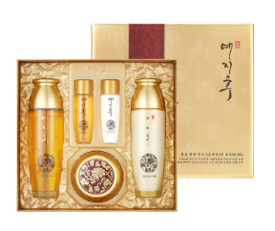 | 예지후 골드 3종 YEZIHU GOLD SKIN CARE SET (3PCS) | 150ml * 2 +30ml *2 50g * 1 | 12 | 17,000 | 50.0 | 40.0 | 25.0 | 0.050 | 15.50 | 8809180015666
8 | 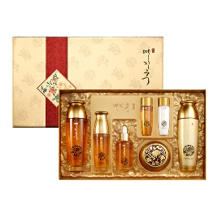 | 예지후 골드 5종 YEZIHU GOLD SKIN CARE SET (5PCS) | 150ml * 2 +30ml *2 50ml * 2 50g * 1 | 10 | 25,000 | 69.0 | 37.0 | 23.0 | 0.059 | 15.95 | 8809414191906
9 |  | 베르가모 리얼 골드 9종 BERGAMO REAL GOLD SKIN CARE SET (9PCS) | 150ml * 2 50ml * 2 50g * 1 30g * 1 13ml * 3 | 10 | 35,000 | 68.0 | 40.0 | 25.0 | 0.068 | 20.00 | 8809180015352
10 |  | 베르가모 달팽이 앰플 20P BERGAMO SNAIL AMPOULE 20PCS SET | 13ml * 20 | 15 | 28,000 | 70.0 | 36.0 | 32.0 | 0.081 | 17.00 | 8809180015901
11 |  | 베르가모 화이트닝 앰플 30ml BERGAMO WHITENING AMPOULE (30ML) | 30ml | 120 | 4,750 | 60.0 | 36.0 | 21.0 | 0.045 | 19.60 | 8809180015697
12 |  | 베르가모 골드 앰플 30ml BERGAMO GOLD AMPOULE (30ML) | 30ml | 120 | 4,750 | 60.0 | 36.0 | 21.0 | 0.045 | 19.60 | 8809180015703
13 |  | 베르가모 캐비어 앰플 4P BERGAMO CAVIAR AMPOULE 4PCS SET | 13ml * 4 | 100 | 6,200 | 68.0 | 44.0 | 19.0 | 0.057 | 17.50 | 8809180016472
14 |  | 베르가모 화이트닝 앰플 4P BERGAMO WHITENING AMPOULE 4PCS SET | 13ml * 4 | 100 | 6,800 | 68.0 | 44.0 | 19.0 | 0.057 | 17.50 | 8809180016465
15 | 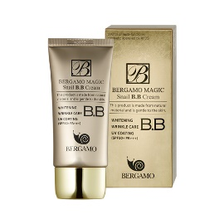 | 베르가모 달팽이 골드 BB 크림 BERGAMO MAGIC SNAIL BB CREAM | 50ml | 120 | 5,000 | 59.0 | 20.0 | 29.0 | 0.034 | 9.60 | 8809180015772
16 |  | 베르가모 퍼펙트 BB 커버업 크림 BERGAMO PERFECT BB COVER-UP CREAM | 50ml | 120 | 5,700 | 60.0 | 20.0 | 30.0 | 0.036 | 10.40 | 8809414192569
17 |  | 베르가모 달팽이 크림 BERGAMO PURE SNAIL CREAM | 50g | 70 | 4,400 | 42.0 | 42.0 | 15.0 | 0.026 | 12.00 | 8809180018209
18 |  | 베르가모 뱀독 크림 BERGAMO INTENSIVE SNAKE CREAM | 50g | 70 | 4,400 | 42.0 | 42.0 | 15.0 | 0.026 | 12.00 | 8809180018247
19 |  | 베르가모 캐비어 크림 BERGAMO LUXURY CAVIAR CREAM | 50g | 70 | 4,400 | 42.0 | 42.0 | 15.0 | 0.026 | 12.00 | 8809180018223
20 |  | 베르가모 로얄젤리 크림 BERGAMO ROYAL JELLY CREAM | 50g | 70 | 4,400 | 42.0 | 42.0 | 15.0 | 0.026 | 12.00 | 8809180018230
21 |  | 베르가모 Q10 크림 BERGAMO COENZYME Q10 CREAM | 50g | 70 | 4,400 | 42.0 | 42.0 | 15.0 | 0.026 | 12.00 | 8809180018193
22 |  | 베르가모 화이트닝 크림 BERGAMO EX WHITENING CREAM | 50g | 70 | 4,400 | 42.0 | 42.0 | 15.0 | 0.026 | 12.00 | 8809180018254
23 |  | 베르가모 리얼 24K 골드 & 히알루론산 앰플 BERGAMO REAL 24K GOLD & HYALURONIC ACID AMPOULE | 110ML | 60 | 8,000 | 48.0 | 40.0 | 20.0 | 0.038 | 20.61 | 8809414192149
24 |  | 베르가모 럭셔리 골드 아이패치 BERGAMO LUXURY GOLD HYDROGEL EYE PATCH | 90g (60pcs) | 90 | 5,800 | 52.0 | 44.0 | 17.0 | 0.039 | 17.73 | 8809414192378
25 | 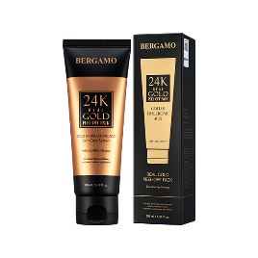 | 베르가모 리얼 골드 필 오프 팩 BERGAMO REAL GOLD PEEL-OF PACK | 100ml | 80 | 4,200 | 48.5 | 39.5 | 19.0 | 0.039 | 11.80 | 8809414192903
26 |  | 베르가모 럭셔리 골드 아이 세럼 BERGAMO LUXURY GOLD EYE SERUM | 30ml | 120 | 3,600 | 43.0 | 30.5 | 18.5 | 0.024 | 7.12 | 8809414192361
27 | 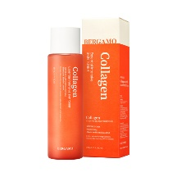 | 베르가모 콜라겐 에센셜 인텐시브 토너 BERGAMO COLLAGEN ESSENTIAL INTENSIVE TONER | 210ml | 60 | 3,200 | 51.0 | 32.0 | 20.0 | 0.033 | 17.42 | 8809414192422
28 | 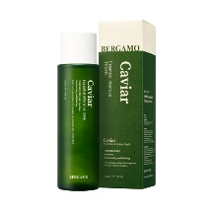 | 베르가모 캐비어 에센셜 인텐시브 토너 BERGAMO CAVIAR ESSENTIAL INTENSIVE TONER | 210ml | 60 | 3,200 | 51.0 | 32.0 | 20.0 | 0.033 | 17.42 | 8809414192460
29 | 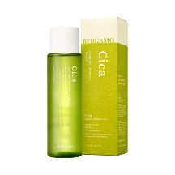 | 베르가모 시카 에센셜 인텐시브 토너 BERGAMO CICA ESSENTIAL INTENSIVE TONER | 210ml | 60 | 3,200 | 51.0 | 32.0 | 20.0 | 0.033 | 17.42 | 8809414192477
30 | 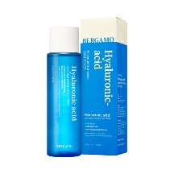 | 베르가모 히알루론산 에센셜 인텐시브 토너 BERGAMO HYALURONIC ACID ESSENTIAL INTENSIVE TONER | 210ml | 60 | 3,200 | 51.0 | 32.0 | 20.0 | 0.033 | 17.42 | 8809414192453
31 | 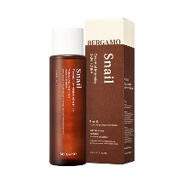 | 베르가모 스네일 에센셜 인텐시브 토너 BERGAMO SNAIL ESSENTIAL INTENSIVE TONER | 210ml | 60 | 3,200 | 51.0 | 32.0 | 20.0 | 0.033 | 17.42 | 8809414192446
32 | 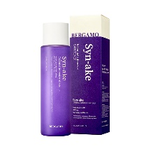 | 베르가모 시네이크 에센셜 인텐시브 토너 BERGAMO SYN-AKE ESSENTIAL INTENSIVE TONER | 210ml | 60 | 3,200 | 51.0 | 32.0 | 20.0 | 0.033 | 17.42 | 8809414192439
33 | 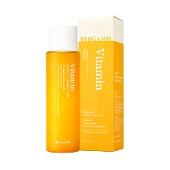 | 베르가모 비타민 에센셜 인텐시브 토너 BERGAMO VITAMIN ESSENTIAL INTENSIVE TONER | 210ml | 60 | 3,200 | 51.0 | 32.0 | 20.0 | 0.033 | 17.42 | 8809414192484
34 |  | 베르가모 콜라겐 에센셜 인텐시브 크림 BERGAMO COLLAGEN ESSENTIAL INTENSIVE CREAM | 50g | 70 | 3,200 | 45.0 | 33.0 | 13.0 | 0.020 | 14.43 | 8809414192156
35 |  | 베르가모 캐비어 에센셜 인텐시브 크림 BERGAMO CAVIAR ESSENTIAL INTENSIVE CREAM | 50g | 70 | 3,200 | 45.0 | 33.0 | 13.0 | 0.027 | 12.51 | 8809414192187
36 |  | 베르가모 시카 에센셜 인텐시브 크림 BERGAMO CICA ESSENTIAL INTENSIVE CREAM | 50g | 70 | 3,200 | 45.0 | 33.0 | 13.0 | 0.027 | 12.51 | 8809414192194
37 |  | 베르가모 히알루론산 에센셜 인텐시브 크림 BERGAMO HYALURONIC ACID ESSENTIAL INTENSIVE CREAM | 50g | 70 | 3,200 | 45.0 | 33.0 | 13.0 | 0.020 | 14.43 | 8809414192170
38 |  | 베르가모 스네일 에센셜 인텐시브 크림 BERGAMO SNAIL ESSENTIAL INTENSIVE CREAM | 50g | 70 | 3,200 | 45.0 | 33.0 | 13.0 | 0.027 | 12.51 | 8809414192217
39 |  | 베르가모 시네이크 에센셜 인텐시브 크림 BERGAMO SYN-AKE ESSENTIAL INTENSIVE CREAM | 50g | 70 | 3,200 | 45.0 | 33.0 | 13.0 | 0.027 | 12.51 | 8809414192163
40 |  | 베르가모 비타민 에센셜 인텐시브 크림 BERGAMO VITAMIN ESSENTIAL INTENSIVE CREAM | 50g | 70 | 3,200 | 45.0 | 33.0 | 13.0 | 0.027 | 12.51 | 8809414192200
41 |  | 베르가모 콜라겐 에센셜 인텐시브 에멀젼 BERGAMO COLLAGEN ESSENTIAL INTENSIVE EMULSION | 200ml | 60 | 3,300 | 57.0 | 36.0 | 18.5 | 0.038 | 15.72 | 8809414192613
42 |  | 베르가모 시카 에센셜 인텐시브 에멀젼 BERGAMO CICA ESSENTIAL INTENSIVE EMULSION | 200ml | 60 | 3,300 | 57.0 | 36.0 | 18.5 | 0.038 | 15.72 | 8809414192590
43 |  | 베르가모 히알루론산 에센셜 인텐시브 에멀젼 BERGAMO HYALURONIC ACID ESSENTIAL INTENSIVE EMULSION | 200ml | 60 | 3,300 | 57.0 | 36.0 | 18.5 | 0.038 | 15.72 | 8809414192583
44 |  | 베르가모 비타민 에센셜 인텐시브 에멀젼 BERGAMO VITAMIN ESSENTIAL INTENSIVE EMULSION | 200ml | 60 | 3,300 | 57.0 | 36.0 | 18.5 | 0.038 | 15.72 | 8809414192606
45 | 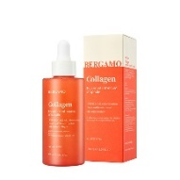 | 베르가모 콜라겐 에센셜 인텐시브 앰플 BERGAMO COLLAGEN ESSENTIAL INTENSIVE AMPOULE | 150ml | 60 | 3,800 | 53.0 | 33.5 | 17.5 | 0.031 | 13.35 | 8809414192491
46 | 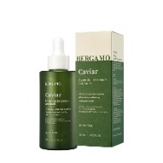 | 베르가모 캐비어 에센셜 인텐시브 앰플 BERGAMO CAVIAR ESSENTIAL INTENSIVE AMPOULE | 150ml | 60 | 3,800 | 53.0 | 33.5 | 17.5 | 0.031 | 13.35 | 8809414192521
47 | 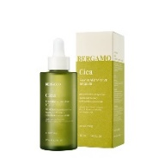 | 베르가모 시카 에센셜 인텐시브 앰플 BERGAMO CICA ESSENTIAL INTENSIVE AMPULE | 150ml | 60 | 3,800 | 53.0 | 33.5 | 17.5 | 0.031 | 13.35 | 8809414192514
48 | 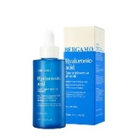 | 베르가모 히알루론산 에센셜 인텐시브 앰플 BERGAMO HYALURONIC ACID ESSENTIAL INTENSIVE AMPOULE | 150ml | 60 | 3,800 | 53.0 | 33.5 | 17.5 | 0.031 | 13.35 | 8809414192538
49 | 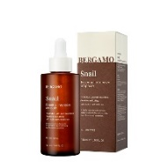 | 베르가모 스네일 에센셜 인텐시브 앰플 BERGAMO SNAIL ESSENTIAL INTENSIVE AMPOULE | 150ml | 60 | 3,800 | 53.0 | 33.5 | 17.5 | 0.031 | 13.35 | 8809414192552
50 | 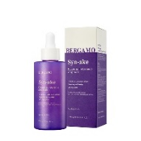 | 베르가모 시네이크 에센셜 인텐시브 앰플 BERGAMO SYN-AKE ESSENTIAL INTENSIVE AMPOULE | 150ml | 60 | 3,800 | 53.0 | 33.5 | 17.5 | 0.031 | 13.35 | 8809414192545
51 | 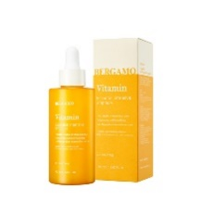 | 베르가모 비타민 에센셜 인텐시브 앰플 BERGAMO VITAMIN ESSENTIAL INTENSIVE AMPOULE | 150ml | 60 | 3,800 | 53.0 | 33.5 | 17.5 | 0.031 | 13.35 | 8809414192507
52 | 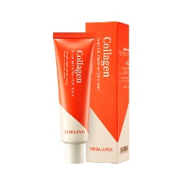 | 베르가모 콜라겐 에센셜 인텐시브 아이크림 BERGAMO COLLAGEN ESSENTIAL INTENSIVE EYECREAM | 100ml | 100 | 3,200 | 42.5 | 42.5 | 20.3 | 0.023 | 13.30 | 8809414192620
53 | 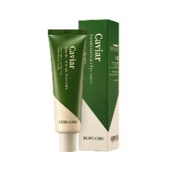 | 베르가모 캐비어 에센셜 인텐시브 아이크림 BERGAMO CAVIAR ESSENTIAL INTENSIVE EYECREAM | 100ml | 60 | 3,200 | 43.0 | 27.0 | 19.5 | 0.023 | 7.74 | 8809414192651
54 | 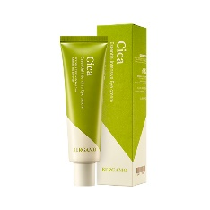 | 베르가모 시카 에센셜 인텐시브 아이크림 BERGAMO CICA ESSENTIAL INTENSIVE EYECREAM | 100ml | 100 | 3,200 | 42.5 | 42.5 | 20.3 | 0.023 | 13.30 | 8809414192644
55 | 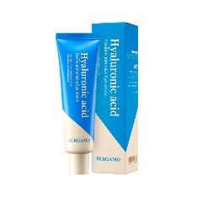 | 베르가모 히알루론산 에센셜 인텐시브 아이크림 BERGAMO HYALURONIC ACID ESSENTIAL INTENSIVE EYECREAM | 100ml | 100 | 3,200 | 42.5 | 42.5 | 20.3 | 0.023 | 13.30 | 8809414192668
56 | 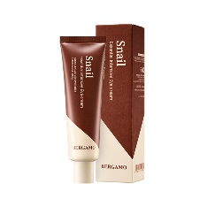 | 베르가모 스네일 에센셜 인텐시브 아이크림 BERGAMO SNAIL ACID ESSENTIAL INTENSIVE EYECREAM | 100ml | 60 | 3,200 | 43.0 | 27.0 | 19.5 | 0.023 | 7.74 | 8809414192682
57 | 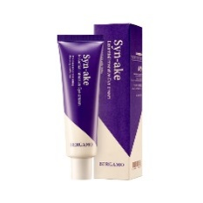 | 베르가모 시네이크 에센셜 인텐시브 아이크림 BERGAMO SYN-AKE ESSENTIAL INTENSIVE EYECREAM | 100ml | 100 | 3,200 | 42.5 | 42.5 | 20.3 | 0.023 | 13.30 | 8809414192675
58 | 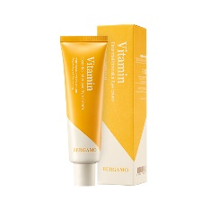 | 베르가모 비타민 에센셜 인텐시브 아이크림 BERGAMO VITAMIN ESSENTIAL INTENSIVE EYECREAM | 100ml | 100 | 3,200 | 42.5 | 42.5 | 20.3 | 0.023 | 13.30 | 8809414192637
59 |  | 베르가모 인텐시브 콜라겐 폼클렌징 BERGAMO INTENSIVE COLLAGEN CLENASER FOAM | 120ml | 70 | 2,300 | 55.0 | 39.5 | 20.0 | 0.043 | 11.75 | 8809414192828
60 |  | 베르가모 인텐시브 히알루론산 폼클렌징 BERGAMO INTENSIVE HYALURONIC ACID CLENASER FOAM | 120ml | 70 | 2,300 | 55.0 | 39.5 | 20.0 | 0.043 | 11.75 | 8809414192859
61 |  | 베르가모 인텐시브 시카 폼클렌징 BERGAMO INTENSIVE CICA CLENASER FOAM | 120ml | 70 | 2,300 | 55.0 | 39.5 | 20.0 | 0.043 | 11.75 | 8809414192842
62 |  | 베르가모 인텐시브 비타민 폼클렌징 BERGAMO INTENSIVE VITAMIN CLENASER FOAM | 120ml | 70 | 2,300 | 55.0 | 39.5 | 20.0 | 0.043 | 11.75 | 8809414192835
63 | 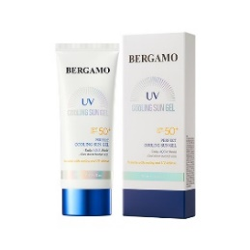 | 베르가모 퍼펙트 쿨링 선 젤 BERGAMO PERFECT COOLING SUN GEL | 70ml | 120 | 4,500 | 60.0 | 19.0 | 34.0 | 0.039 | 12.85 | 8809414192699
64 | 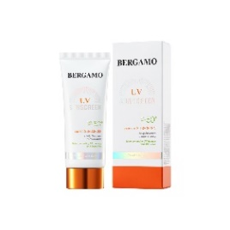 | 베르가모 퍼펙트 선스크린 BERGAMO PERFECT SUN SCREEN | 50ml | 120 | 5,000 | 58.0 | 18.0 | 29.0 | 0.030 | 10.13 | 8809414192705
65 |  | 베르가모 헬프 마스크팩 [노니] BERGAMO HELP MASK PACK [NONI] | 25ml | 600 | 240 | 56.5 | 29.5 | 40.0 | 0.067 | 20.63 | 8809414192224
66 |  | 베르가모 헬프 마스크팩 [블랙스네일] BERGAMO HELP MASK PACK [BLACK SNAIL] | 25ml | 600 | 240 | 56.5 | 29.5 | 40.0 | 0.067 | 20.63 | 8809414192248
67 |  | 베르가모 헬프 마스크팩 [비타민] BERGAMO HELP MASK PACK [VITAMIN] | 25ml | 600 | 240 | 56.5 | 29.5 | 40.0 | 0.067 | 20.63 | 8809414192255
68 |  | 베르가모 헬프 마스크팩 [그린티] BERGAMO HELP MASK PACK [GREEN TEA] | 25ml | 600 | 240 | 56.5 | 29.5 | 40.0 | 0.067 | 20.63 | 8809414192231
69 |  | 베르가모 헬프 마스크팩 [인삼] BERGAMO HELP MASK PACK [GINSENG] | 25ml | 600 | 240 | 56.5 | 29.5 | 40.0 | 0.067 | 20.63 | 8809414192293
70 |  | 베르가모 헬프 마스크팩 [오이] BERGAMO HELP MASK PACK [CUCUMBER] | 25ml | 600 | 240 | 56.5 | 29.5 | 40.0 | 0.067 | 20.63 | 8809414192286
71 |  | 베르가모 헬프 마스크팩 [시카] BERGAMO HELP MASK PACK [CICA] | 25ml | 600 | 240 | 56.5 | 29.5 | 40.0 | 0.067 | 20.63 | 8809414192262
72 |  | 베르가모 헬프 마스크팩 [콜라겐] BERGAMO HELP MASK PACK [COLLAGEN] | 25ml | 600 | 240 | 56.5 | 29.5 | 40.0 | 0.067 | 20.63 | 8809414192316
73 |  | 베르가모 헬프 마스크팩 [티트리] BERGAMO HELP MASK PACK [TEA TREE] | 25ml | 600 | 240 | 56.5 | 29.5 | 40.0 | 0.067 | 20.63 | 8809414192323
74 |  | 베르가모 헬프 마스크팩 [코코넛] BERGAMO HELP MASK PACK [COCONUT] | 25ml | 600 | 240 | 56.5 | 29.5 | 40.0 | 0.067 | 20.63 | 8809414192309
75 |  | 베르가모 헬프 마스크팩 [히알루론산] BERGAMO HELP MASK PACK [HYALURONIC ACID] | 25ml | 600 | 240 | 56.5 | 29.5 | 40.0 | 0.067 | 20.63 | 8809414192330
76 |  | 베르가모 헬프 마스크팩 [알로에] BERGAMO HELP MASK PACK [ALOE] | 25ml | 600 | 240 | 56.5 | 29.5 | 40.0 | 0.067 | 20.63 | 8809414192279
77 | 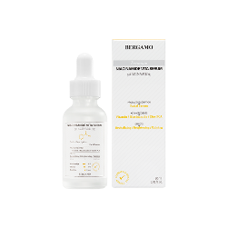 | 베르가모 프리미엄 나이아신아마이드 비타 세럼 BEARGAMO Premium Niacinamide Vita Serum | 30ml | 100 | 5,000 | 41.5 | 41.5 | 14.0 | 0.024 | 10.37 | 8809414193245
78 | 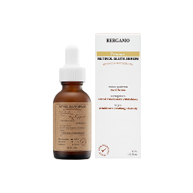 | 베르가모 프리미엄 레티놀 글루타 세럼 BEARGAMO Premium Retinol Gluta Serum | 30ml | 100 | 5,000 | 41.5 | 41.5 | 14.0 | 0.024 | 10.37 | 8809414193238
79 | 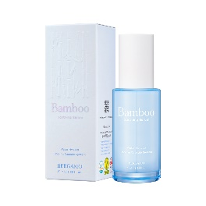 | 베르가모 밤부 수딩 세럼 BERGAMO Bamboo Soothing Serum | 50ml | 100 | 7,000 | 48.0 | 25.0 | 28.0 | 0.034 | 18.53 | 8809414193412
80 | 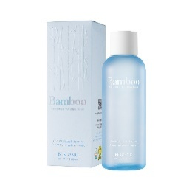 | 베르가모 밤부 펜타 히알 수딩 토너 BERGAMO Bamboo Penta-Hyal Soothing Toner | 180ml | 60 | 7,000 | 54.0 | 34.0 | 17.5 | 0.032 | 16.40 | 8809414193474
81 |  | 베르가모 밤부 펜타 히알 수딩 크림 BERGAMO Bamboo Penta-Hyal Soothing Cream | 50g | 70 | 7,500 | 49.0 | 36.0 | 12.0 | 0.021 | 14.40 | 8809414193429
82 | 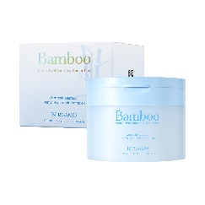 | 베르가모 밤부 펜타 히알 수딩 쿨러 패드 BERGAMO Bamboo Penta-Hyal Soothing Cooler Pad | 180ml (70 pads) | 50 | 11,000 | 51.0 | 51.0 | 20.0 | 0.052 | 18.20 | 8809414193511
83 | 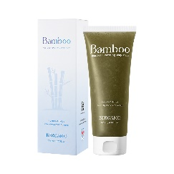 | 베르가모 밤부 어성초 수딩 젤리 마스크 BERGAMO Bamboo Heartleaf Soothing Jeiiy Mask | 200ml | 70 | 10,000 | 61.0 | 43.5 | 22.0 | 0.058 | 19.30 | 8809414193535
84 |  | 베르가모 청귤 비타 샤인 잡티 세럼 BERGAMO VITA SHINE DARK SPOT SERUM | 50ml | 100 | 5,400 | 44.0 | 24.0 | 25.0 | 0.026 | 15.20 | 8809414192866
85 | 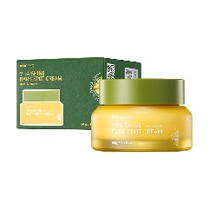 | 베르가모 청귤 비타 샤인 크림 BERGAMO VITA SHINE DARK SPOT CREAM | 50g | 70 | 4,900 | 49.0 | 36.0 | 12.0 | 0.021 | 13.80 | 8809414192873
86 | 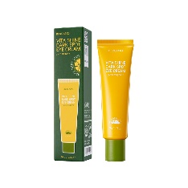 | 베르가모 청귤 비타 샤인 아이크림 BERGAMO VITA SHINE DARK SPOT EYE CREAM | 50g | 100 | 4,300 | 38.0 | 38.0 | 18.0 | 0.026 | 7.51 | 8809414192897
87 | 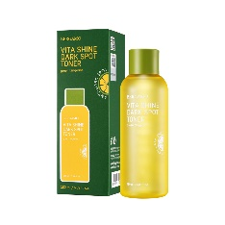 | 베르가모 청귤 비타 샤인 토너 BERGAMO VITA SHINE DARK SPOT TONER | 180ml | 60 | 4,900 | 53.5 | 33.5 | 18.0 | 0.032 | 16.45 | 8809414192910
88 | 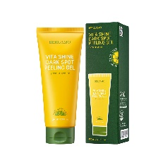 | 베르가모 청귤 비타 샤인 잡티 필링젤 BERGAMO VITA SHINE DARK SPOT PEELING GEL | 150ml | 70 | 3,300 | 54.0 | 39.0 | 21.0 | 0.044 | 14.02 | 8809414193146
89 | 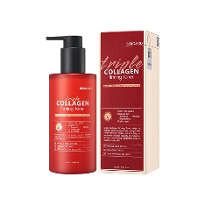 | 베르가모 트리플 콜라겐 퍼밍 토너 BERGAMO TRIPLE COLLAGEN FIRMING TONER | 250ml | 50 | 4,000 | 61.5 | 32.0 | 19.0 | 0.037 | 16.31 | 8809414192736
90 | 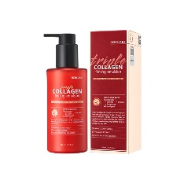 | 베르가모 트리플 콜라겐 퍼밍 에멀젼 BERGAMO TRIPLE COLLAGEN FIRMING EMULSION | 200ml | 50 | 4,000 | 57.5 | 30.0 | 18.0 | 0.031 | 13.28 | 8809414192743
91 | 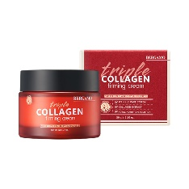 | 베르가모 트리플 콜라겐 퍼밍 크림 BERGAMO TRIPLE COLLAGEN FIRMING CREAM | 50g | 70 | 4,000 | 46.0 | 33.5 | 14.0 | 0.022 | 14.56 | 8809414192767
92 | 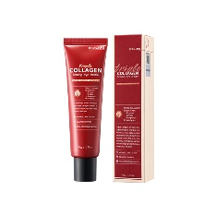 | 베르가모 트리플 콜라겐 퍼밍 아이크림 BERGAMO TRIPLE COLLAGEN FIRMING EYE CREAM | 50g | 100 | 3,200 | 39.0 | 39.0 | 17.5 | 0.027 | 7.52 | 8809414192774
93 | 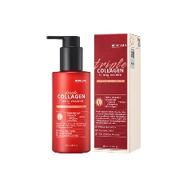 | 베르가모 트리플 콜라겐 퍼밍 에센스 BERGAMO TRIPLE COLLAGEN FIRMING ESSENCS | 150ml | 50 | 4,000 | 53.5 | 27.5 | 17.0 | 0.025 | 11.10 | 8809414192750
94 | 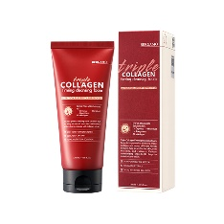 | 베르가모 트리플 콜라겐 퍼밍 클렌징폼 BERGAMO TRIPLE COLLAGEN FIRMING CLEANSING FOAM | 120ml | 70 | 2,500 | 55.0 | 39.0 | 19.0 | 0.041 | 11.23 | 8809414192804
95 | 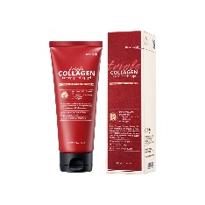 | 베르가모 트리플 콜라겐 퍼밍 필링젤 BERGAMO TRIPLE COLLAGEN FIRMING PEELING GEL | 150ml | 70 | 2,800 | 54.0 | 39.0 | 20.5 | 0.043 | 14.00 | 8809414193153
96 |  | 베르가모 러브홀릭 향수 301호 BERGAMO LOVE HOLIC PERFUME - 301 | 30ml | 100 | 3,650 | 55.0 | 37.0 | 23.0 | 0.047 | 18.00 | 8809414191081
97 |  | 베르가모 오스카비올렛 향수 302호 BERGAMO OSCAR VIOLET PERFUME - 302 | 30ml | 100 | 3,650 | 55.0 | 37.0 | 23.0 | 0.047 | 18.00 | 8809414191098
98 |  | 베르가모 골드라밸 향수 303호 BERGAMO GOLD LABEL PERFUME - 303 | 30ml | 100 | 3,650 | 55.0 | 37.0 | 23.0 | 0.047 | 18.00 | 8809414191104
99 |  | 베르가모 시크릿가든 향수 304호 BEGRAMO SECRET GARDEN PERFUME - 304 | 30ml | 100 | 3,650 | 55.0 | 37.0 | 23.0 | 0.047 | 18.00 | 8809414191111
100 |  | 베르가모 재즈앤블루 향수 305호 BERGAMO JAZZ&BLUE PERFUME - 305 | 30ml | 100 | 3,650 | 55.0 | 37.0 | 23.0 | 0.047 | 18.00 | 8809414191128
101 |  | 베르가모 옴므 블루 향수 BERGAMO HOMME BLUE PERFUME | 40ml | 100 | 4,800 | 38.0 | 38.0 | 24.0 | 0.035 | 24.00 | 8809180011101
102 |  | 베르가모 옴므 블랙 향수 BERGAMO HOMME BLACK PERFUME | 40ml | 100 | 4,800 | 38.0 | 38.0 | 24.0 | 0.035 | 24.00 | 8809180013631
103 | 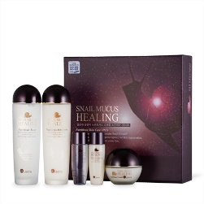 | 엘로체 달팽이 3종 ELLELHOTSE NUTRITION SNAIL SKIN CARE SET (3PCS) | 150ml * 2 +30ml * 2 50g * 1 | 12 | 9,000 | 47.0 | 43.0 | 24.0 | 0.049 | 16.00 | 8809180018360
104 | 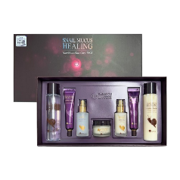 | 엘로체 달팽이 7종 ELLELHOTSE NUTRITION SNAIL SKIN CARE SET (7PCS) | 200ml * 2 +30ml * 2 50g * 1 50ml * 2 40ml * 2 | 10 | 18,000 | 67.5 | 43.0 | 24.0 | 0.070 | 15.55 | 8809180018377
105 | 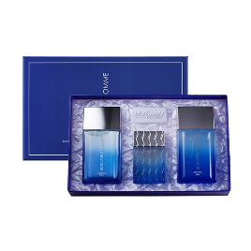 | 베르가모 옴므 블루 3종 Bergamo Homme Blue SKIN CARE SET (3PCS) | 150ml * 2 40ml * 1 | 16 | 12,000 | 60.0 | 40.0 | 21.0 | 0.050 | 19.52 | 8809180013341
106 | 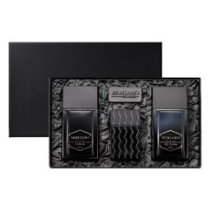 | 베르가모 옴므 블랙 3종 Bergamo Homme Black SKIN CARE SET (3PCS) | 150ml * 2 40ml * 1 | 16 | 12,000 | 60.0 | 40.0 | 21.0 | 0.050 | 19.52 | 8809180013617
107 | 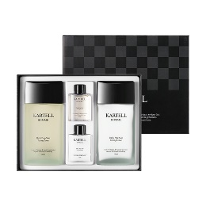 | 카르텔 2종 KARTEL SKIN CARE SET (2PCS) | 150ml * 2 +30ml * 2 | 20 | 7,000 | 46.0 | 27.0 | 35.0 | 0.043 | 21.00 | 8809180013518
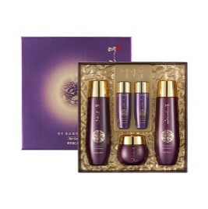 108 |  | 예지후 영빈 홍삼 3종 YEZIHU RED GINSENG SKIN CARE SET (3PCS) | 135ml * 2 +30ml * 2 50g * 1 | 12 | 14,000 | 45.0 | 43.0 | 25.0 | 0.048 | 14.75 | 8809414192354
109 |  | 예지후 영빈 홍삼 5종 YEZIHU RED GINSENG SKIN CARE SET (5PCS) | 135ml * 2 +30ml * 2 50ml * 1 50g * 1 30g * 1 | 10 | 20,000 | 69.0 | 37.0 | 23.0 | 0.059 | 15.95 | 8809180014454
110 |  | 예지후 정빈 로얄젤리 3종 YEZIHU ROYAL JELLY SKIN CARE SET (3PCS) | 135ml * 2 +30ml * 2 50g * 1 | 12 | 14,000 | 45.0 | 43.0 | 25.0 | 0.048 | 14.75 | 8809414192729
111 |  | 예지후 정빈 로얄젤리 5종 YEZIHU ROYAL JELLY SKIN CARE SET (5PCS) | 135ml * 2 +30ml * 2 50ml * 1 50g * 1 30g * 1 | 10 | 20,000 | 69.0 | 37.0 | 23.0 | 0.059 | 15.95 | 8809180014461

